thức ăn
 | Trang ./thuc an

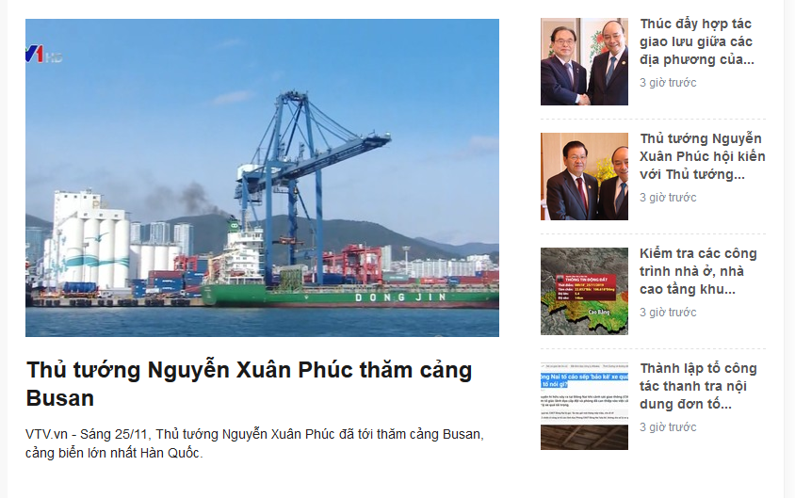
 | trang chủ | loai cho | quoc gia | thuc an | cham sóc | galery | hoi dap
Khi click vào sẽ mở ra bài này, bài sẽ tồn tại tròng database của phần chăm sóc |  |  |  |  |  | thanh tìm kiếm
 |  |  |  |  |  |  | xem nhiều
 | Tin tức chung chung kiểu: 7 loại thức an tốt nhất cho cún, những đồ ăn không nên cho cún dưới 1 tháng tuổi ăn….. |  |  |  |  |  | xương hy lạp

 |  |  |  |  |  |  | cám tàu

 |  |  |  |  |  |  | Thị bò nam cực

 | thức ăn |  |  | thức ăn |  |  | thức ăn

 | thức ăn |  |  | thức ăn |  |  | thức ăn

 |  |  | dải phân trang

 | api +about us +lien he

